Лист1
Длина прямоугольника | 1700
Ширина прямоугольника | 2300
Доля от ширины до центра | 0.5
Доля от длины до центра | 0.5

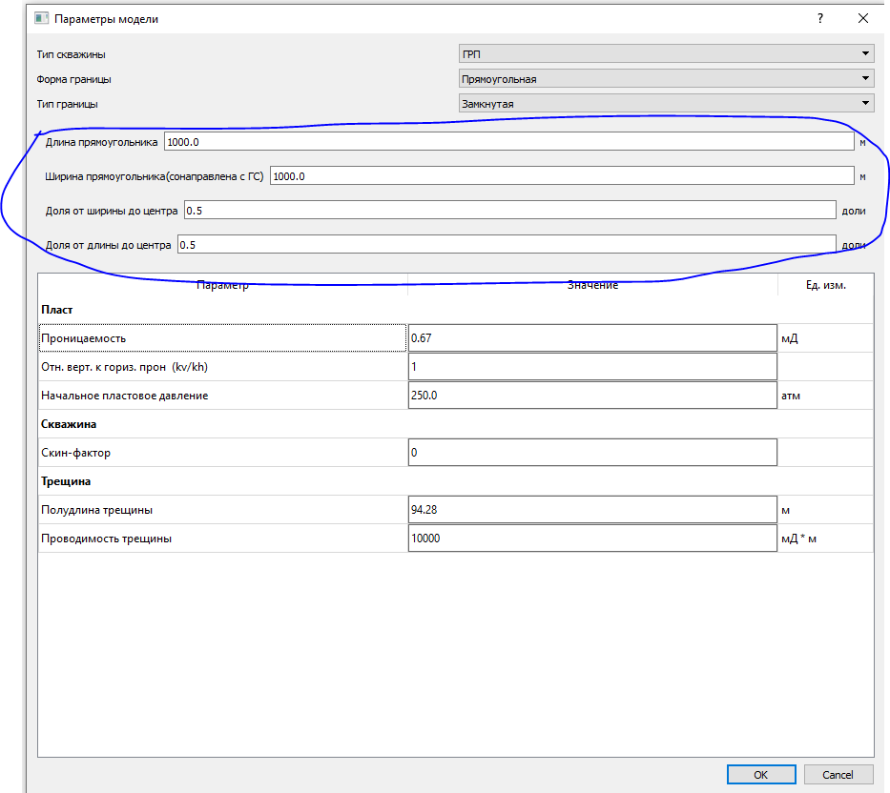

Надо будет эти параметры подобрать руками, т.к. не знаю какие будут отвечать качественному совмещению с фактом

